Mappe
Padova
https://thesis.unipd.it/retrieve/f171d8a5-dc1c-4007-a4a4-569f9d01f06f/Bovo_Enrico.pdf
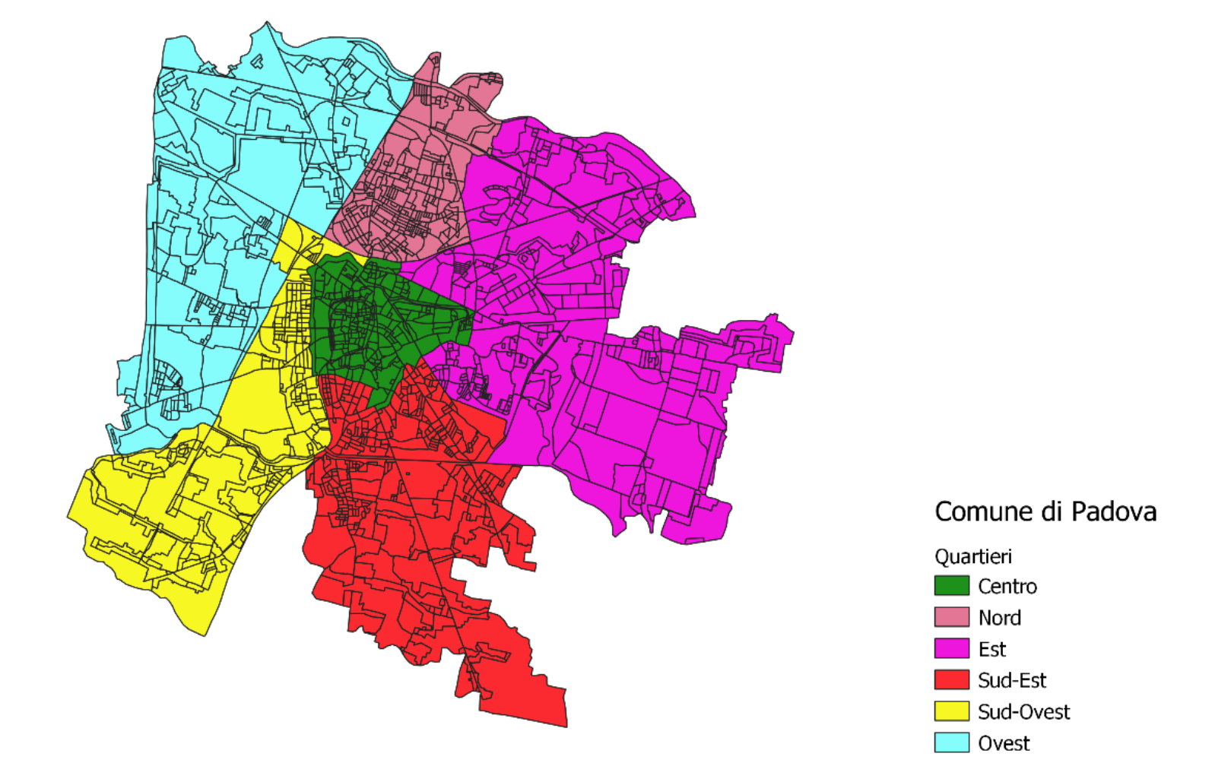

Verona
https://mapserver6.comune.verona.it/sigi/M1/IGIS.aspx

 | Circoscrizione 1: Cittadella, San Zeno, Città antica, Veronetta
 | Circoscrizione 2: Borgo Trento, Ponte Grencano, Valdonega, Parona, Quinzano, Avesa
 | Circoscrizione 3: questa zona della città include Borgo Milano e le sue ulteriori suddivisioni e San Massimo.
 | Circoscrizione 4: che comprende i quartieri di Santa Lucia e Golosine.
 | Circoscrizione 5: in questa zona si trovano i quartieri di Borgo Roma e Cadidavid.
 | Circoscrizione 6: comprendente il quartiere di Borgo Venezia.
 | Circoscrizione 7: dove troverai i quartieri di Porto San Pancrazio e San Michele.
 | Circoscrizione 8: include le zone di Quinto, Santa Marina in Stelle, Mizzole e Montorio.

Venezia

Treviso

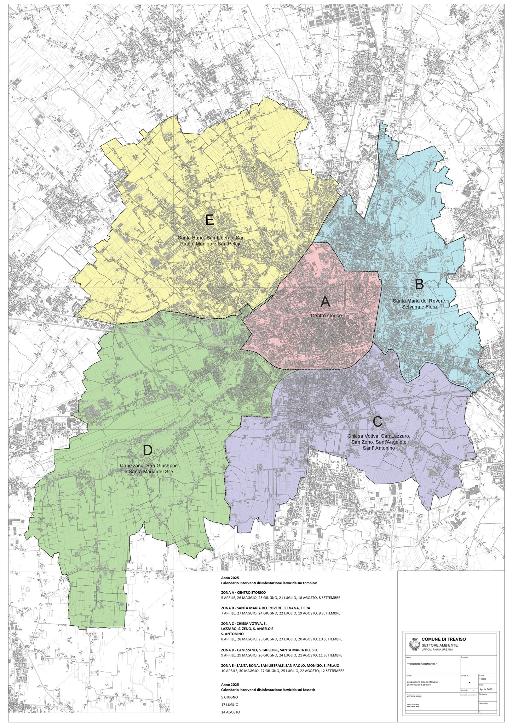

Vicenza
https://upload.wikimedia.org/wikipedia/commons/a/a5/Mappa_CdQ_Vicenza.jpeg

